Pasaporte - HC
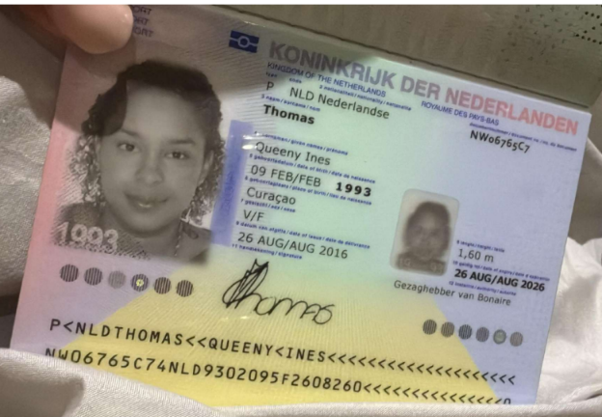
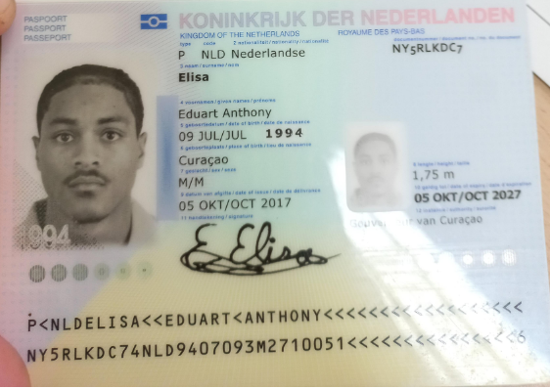

Mujer
32 años |  | Hombre
Primera vez en Medellín |  | 31
Ha ido al neurologo sin diagnóstico |  | Primera vez en Medellín
Viene con un acompañante |  | Chequeo General
Hotel y apartamentos | con restaurantes cerca
Última semana de Julio
dar un CD de escaneo y documentos

Fecha del viaje: | finales de julio o primeros días de agosto.

Nombre | QUEENY | Nombre | EDUART
Nombre | INES | Nombre | ANTHONY
Apellido | THOMAS | Apellido | ELISA
Apellido de casada |  | Género: .
Género: . | Femenino | Pasaporte | NY5RLKDC7
Pasaporte | NW06765C7 | Fecha de nacimiento | 9 de Julio 1994
Fecha de nacimiento | 09 de Febrero 1993 | Edad | 31
Edad | 32 | Estado civil | soltero
Estado civil | Soltera | Dirección
Dirección |  | Nacionalidad y domicilio:
Nacionalidad y domicilio: | Curazao, Países Bajos. Kaya Benue, | Email:
Email: | quenny.thomas@hotmail.com | Teléfono
Teléfono | 599 795 8489 | Profesión
Profesión | Contador de Evaluaciones. Empleado. | RH
RH | O (+) | Seguro
Seguro | SVB/Privado. | Peso
Peso |  | Altura
Altura |  | Idioma
Idioma | inglés, papiamento, español, holandés.
 |  | Salud
Salud

Confirmación de
GO LIVING & SUITE BUILDING Cll 10 sur # 45-270 Poblado
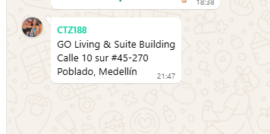

QUEENY | U | EDUART

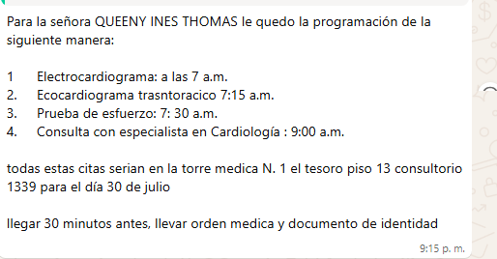
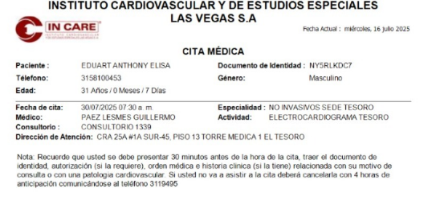
Electrocardiograma: a las 7 a.m. Ecocardiograma transtorácico 7:15 a.m. Prueba de esfuerzo: 7: 30 a.m. Consulta con especialista en Cardiología : 9:00 a.m. |  | Electrocardiograma: a las 7:30 a.m. EDUART
INCARE TESORO |  | INCARE TESORO
30 de Julio
7am a 9am
Medical Trip Colombia SAS
reservas medical@gmail.com
315 772 1914

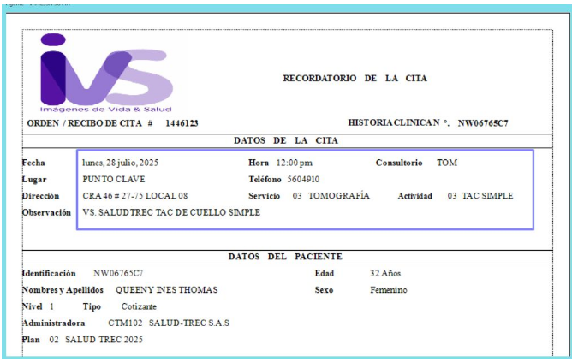
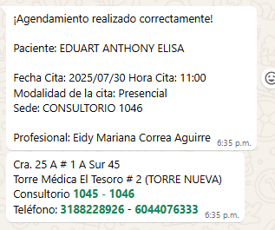
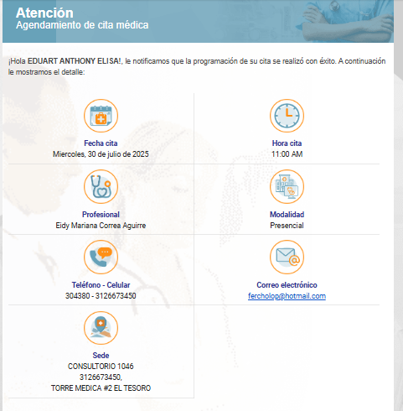
TOMOGRAFIA DE CUELLO SIMPLE |  | MEDICO INTERNISTA EDUART

30 de Julio
7am a 9am
Medical Trip Colombia SAS
reservasmedical@gmail.com
315 772 1914

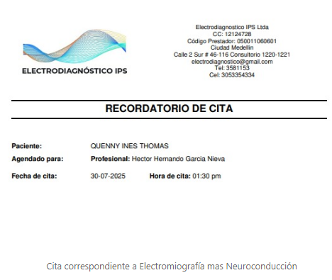
Electromiografía con velocidad de conducción nerviosa. EMG con NCV. (Miembros Superiores) Queeny Consulta con especialista en Fisiatría Queeny
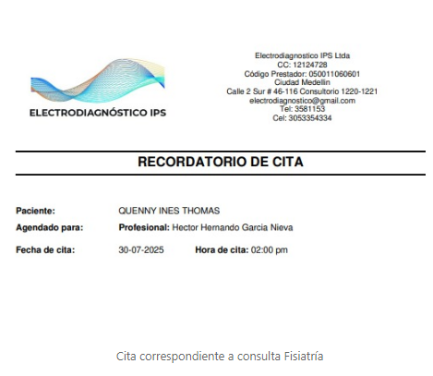

Medical Trip Colombia SAS
reservasmedical@gmail.com
315 772 1914

Vuelo
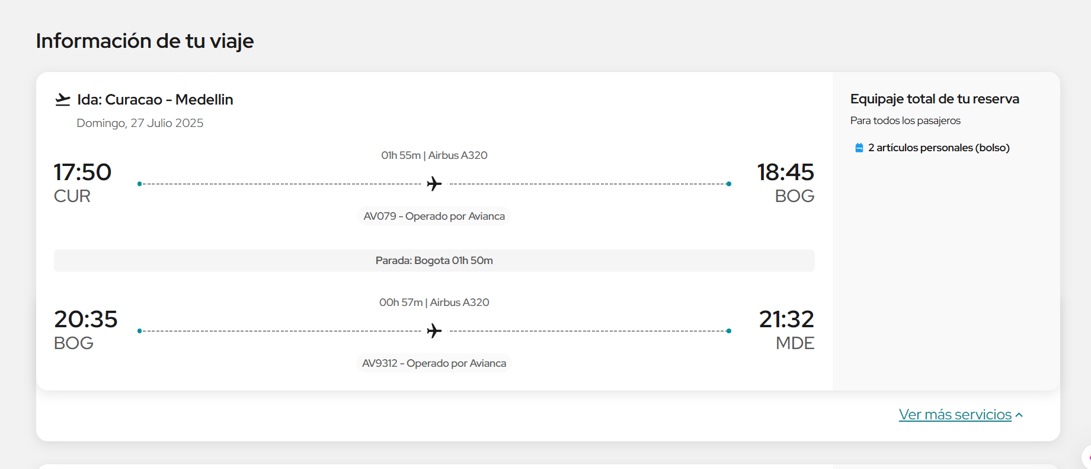
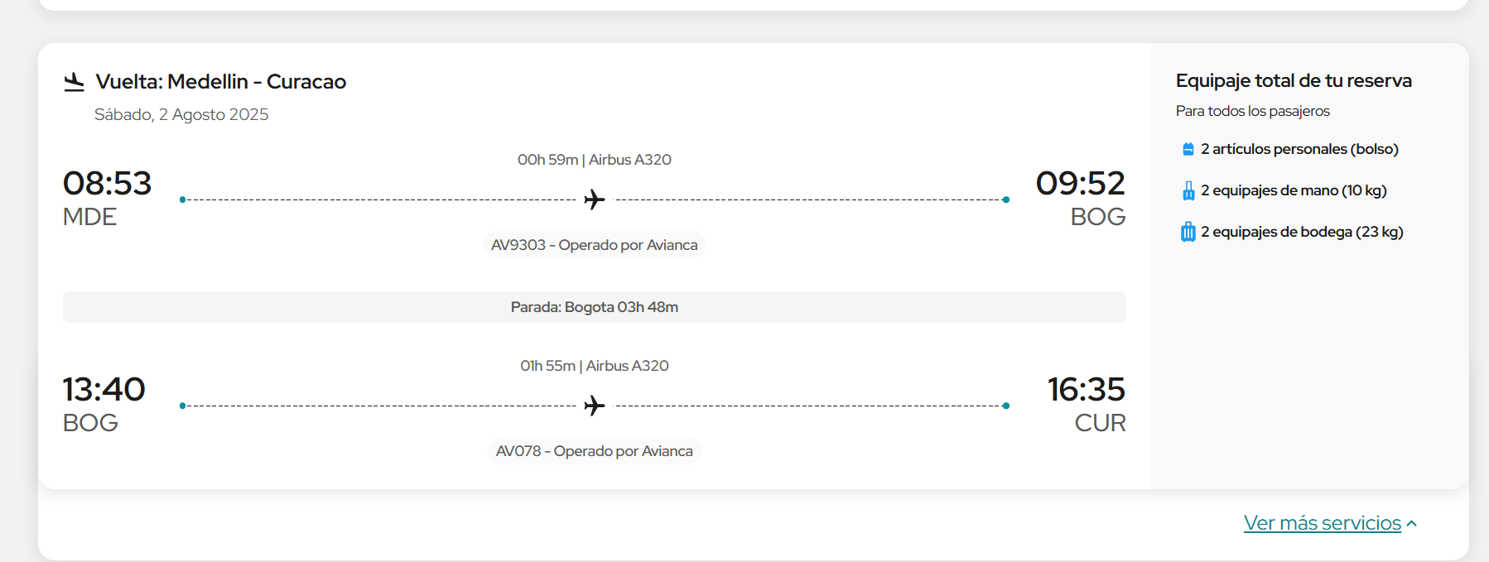
C46ZTX

